5 багрепортів
Beet Seed — відпрацюй навички на базовому рівні. Протестуй UI/UX сайту Оксфорд Медикал. В Google docs створи 5 багів з дотриманням усіх вимог до оформлення багу. Відповіді до завдань запиши у файл Google Docs. Додай посилання на нього в LMS.
ID | Summury | Description | Steps to reproduce | Actual result: | Expected result: | Additional information:
1 | The text of "Ми на зв'язку та готові допомогти" button is in Ukrainian in the lower left corner of the current page after changing the site language to English in the header | The text of "Ми на зв'язку та готові допомогти" button is in Ukrainian in the lower left corner of the current page after changing the language of the site to English in the header. | 1.Open the site https://oxford-med.com.ua/ 2. Click on the drop down list of languages in the right upper corner of the header 3. Click on the "ENG" link of the drop down list 4. Pay attention to the "Ми на зв'язку та готові допомогти" button is in Ukrainian in the lower left corner of the current page | The text of "Ми на зв'язку та готові допомогти" button is in Ukrainian in the lower left corner of the current page after changing the site language to English in the header | The texts and names of all the elements are in English on the all pages after changing the site language to English in the header | Ubuntu 22.04.3 LTS Google Chrome 116.0.5845.179 FireFox 117.0.1 Microsoft Edge 116.0.1938.81 Opera One 102.0.4880.56 The bug is also reproduced after changing the site language to Russian.
Attached files:
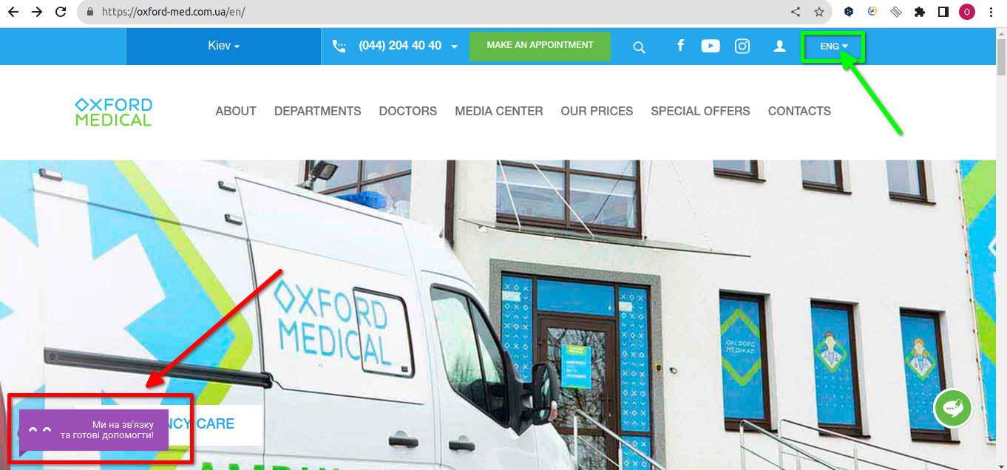
ID | Summury | Description | Steps to reproduce | Actual result: | Expected result: | Additional information:
2 | The "Інформація для партнерів" link is partially overlapped by the "Ми на зв'язку та готові допомогти" button in the footer at scale 100% and upper | The "Інформація для партнерів" link is partially overlapped by the "Ми на зв'язку та готові допомогти" button in the footer at scale 100% and upper. | 1. Open the site https://oxford-med.com.ua/ 2. Choose the Ukrainian language of the site in the header 3. Using "Ctrl+"and "Ctrl-"change the scale to 75%, 80%, 90%, 100%, 110%, 125% and 150% 4. Scroll down to the footer of the current page 5. Pay attention to the "Інформація для партнерів" link | The "Інформація для партнерів" link is partially overlapped by the "Ми на зв'язку та готові допомогти" button in the footer at scale 100% and upper. | All the links of the footer are not overlapped by the other elements of the current page at any scale | Ubuntu 22.04.3 LTS Google Chrome 116.0.5845.179 FireFox 117.0.1 (at scale 100% and upper) Microsoft Edge 116.0.1938.81 (at scale 100% and upper) Opera One 102.0.4880.56 The "Ліц.МОЗ України №196689 від 24.01.2013" link and "Подякувати/Поскаржитись" link are also partially overlapped by this button at scale 100% and upper.
Attached files:
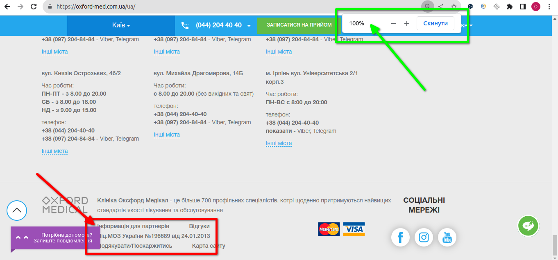
ID | Summury | Description | Steps to reproduce | Actual result: | Expected result: | Additional information:
3 | The link to the "Вакансії" page is missed in the footer of the main page | The link to the "Вакансії" page is missed in the footer of the main page, because the link text is missed in HTML code | 1. Open the site https://oxford-med.com.ua/ 2. Choose the Ukrainian language of the site in the header 3. Scroll down to the footer of the current page 4. Open ChromeDevTools 5. Use the XPath "/html/body/div/div[13]/div/div[2]/ul/li[3]/a" to detect the missed link 6. Pay attention the link text is missed in the found <a> tag | The link to the "Вакансії" page is missed in the footer of the main page | The link to the "Вакансії" page is displayed in the footer of the main page | Ubuntu 22.04.3 LTS Google Chrome 116.0.5845.179 FireFox 117.0.1 Microsoft Edge 116.0.1938.81 Opera One 102.0.4880.56 The same bug is also reproduced with the link to the "Політика конфіденційності" page (XPath "/html/body/div/div[13]/div/div[2]/ul/li[5]/a")
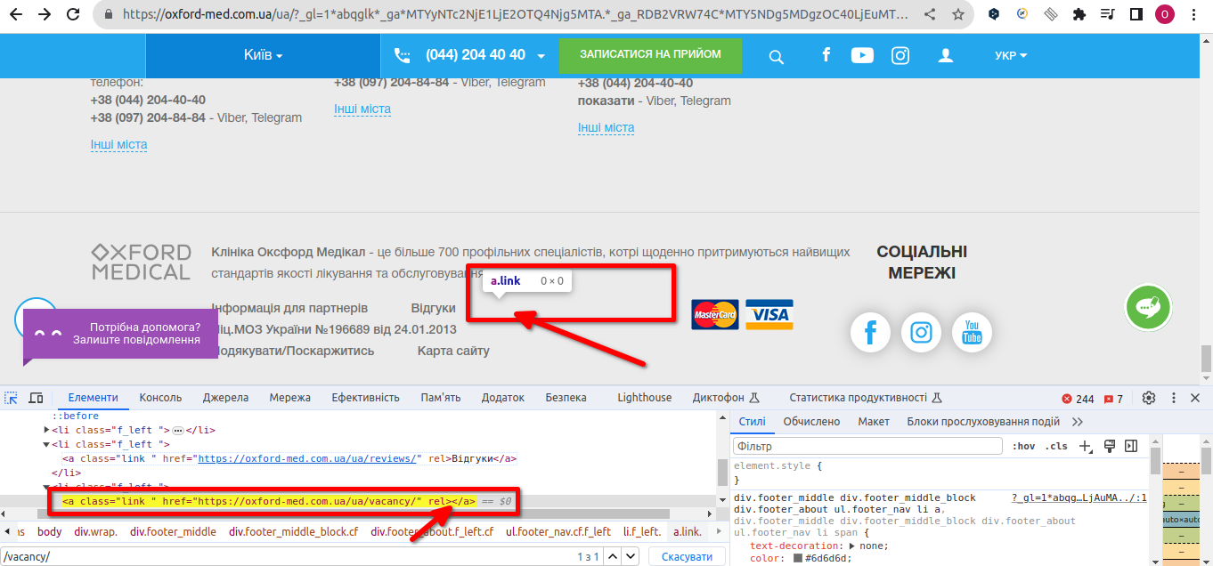
Attached files:

ID | Summury | Description | Steps to reproduce | Actual result: | Expected result: | Additional information:
4 | The text about the working hours in the clinic located at "вул. Мокра, 20А" is not defined as bold like in other similar elements in the contacts section in the footer | The text about the working hours in the clinic located at "вул. Мокра, 20А" is not defined as bold like in other similar elements in the contacts section in the footer | 1. Open the site https://oxford-med.com.ua/ 2. Choose the Ukrainian language of the site in the header 3. Scroll down to the footer of the current page 4. Open the ChromeDevTools 7. Use the XPath "/html/body/div[1]/footer/div/div/div[2]/div/div[7]/div[1]/p[2]" and "/html/body/div/footer/div/div/div[2]/div/div[7]/div[1]/p[3]" 7. Pay attention to the text about the working hours in the clinic located at "вул. Мокра, 20А" | The text about the working hours in the clinic located at "вул. Мокра, 20А" is not defined as bold like in other similar elements in the contacts section in the footer | The text about the working hours in the clinics is defined as bold in all the elements in the contacts section in the footer | Ubuntu 22.04.3 LTS Google Chrome 116.0.5845.179 FireFox 117.0.1 Microsoft Edge 116.0.1938.81 Opera One 102.0.4880.56
Attached files:
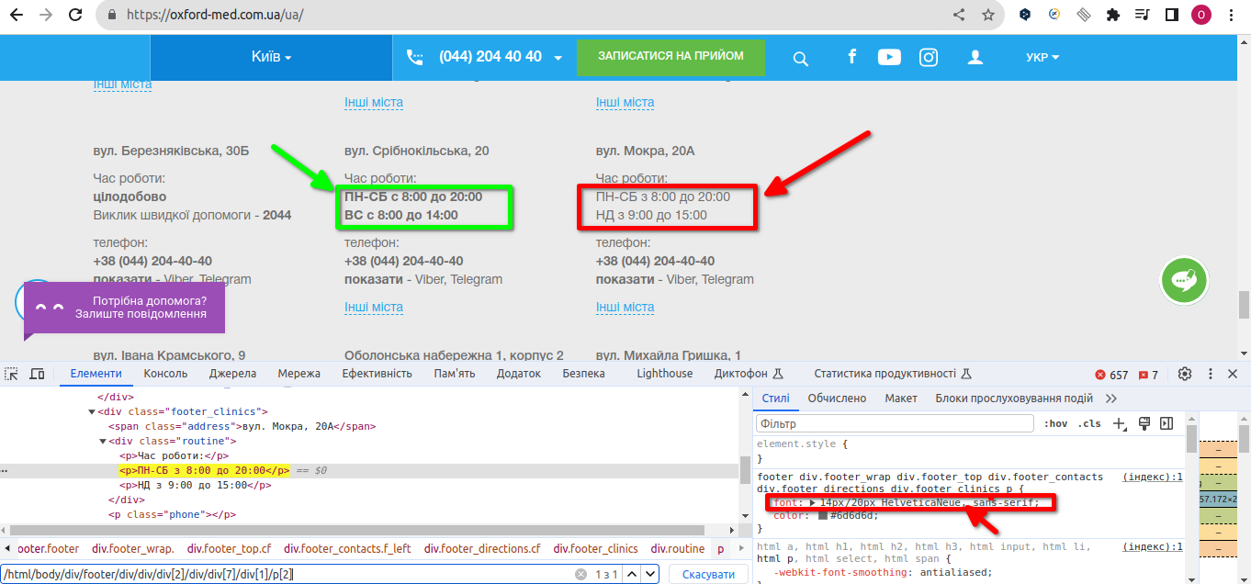

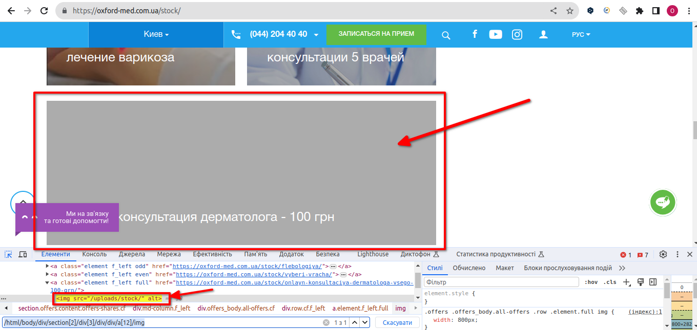
ID | Summury | Description | Steps to reproduce | Actual result: | Expected result: | Additional information:
5 | The image is missed in the last element of the offers content section on the stock page | The image is missed in the last element of the offers content section on the stock page. There is the wrong path to the image in the <img> tag | 1. Open the site https://oxford-med.com.ua/ 2. Click the "Акции" link in the main menu 3.Open ChromeDevTools 4. Use the XPath "/html/body/div/section[2]/div[3]/div/div/a[12]/img" to detect the missed image in the last element of the offers content section on the stock page 5. Pay attention to the path to the image in the found <img> tag | The image is missed in the last element of the offers content section on the stock page. There is the wrong path to the image in the <img> tag | All images are displayed in the element of the offers content section on the stock page | Ubuntu 22.04.3 LTS Google Chrome 116.0.5845.179 FireFox 117.0.1 Microsoft Edge 116.0.1938.81 Opera One 102.0.4880.56
Attached files:

Beet Sprout — детальніше заглибся в практику. 1. Виконай завдання попереднього рівня. 2. Проведи кросбраузерне тестування знайдених раніше багів у трьох різних браузерах. 3. Додай результати до зафіксованих раніше багів.
Відповідь: кросбраузерне тестування 5 багів проведено, результати додані у таблицю

